概要書（作成例・深江）
入力可能なセルだけ選択できます。Tabキーを押すと入力可能セルだけ移動できます
 | 様式第５号の２(第６条関係)
深江地区まちづくり協定に係る地区内における行為の概要書
届出者 |  | 氏名
 |  | 住所 |  |  |  |  |  |  |  |  |  |  |  |  |  |  |  |  |  |  |  |  |  | 電話
代理者 |  |  |  |  |  |  |  |  |  |  |  |  |  |  |  |  |  |  |  |  |  |  |  | 電話
 |  |  |  |  |  |  |  |  |  |  |  |  |  |  |  |  |  |  |  |  |  |  |  | Fax
セル内に入力したい内容が収まらない場合は、フォントサイズを変更してください
設計者 |  |  |  |  |  |  |  |  |  |  |  |  |  |  |  |  |  |  |  |  |  |  |  | 電話
施工者 |  |  |  |  |  |  |  |  |  |  |  |  |  |  |  |  |  |  |  |  |  |  |  | 電話
印刷後に不要な項目を二重線で消してください
行為の種類 |  |  |  |  |  | □ |  | （建築物・工作物）の（新築・増築・改築・用途の変更）
 |  |  |  |  |  | □ |  | 土地の区画形質又は用途の変更 |  |  |  |  |  |  |  |  |  | □ |  |  | 木竹の伐採
行為の場所 |  |  |  |  |  | 東灘区
ゾーン区分
行為の概要 |  | 用途・業種 |  |  |  | 申請建物： |  |  |  |  |  |  |  |  |  |  |  |  | 従前建物：
 |  | 階数 |  |  |  | 地上 |  |  |  |  | 階 |  | 地下 |  |  | 階 |  |  | 構造 |  |  |  |  |  |  |  |  |  |  |  |  | 造
 |  | 高さ |  |  |  | 地上 |  |  |  |  |  |  | ｍ |  |  | 地下 |  |  |  |  |  |  |  |  |  |  | ｍ
 |  |  |  |  |  | 届出部分 |  |  |  |  |  |  | 届出以外の部分 |  |  |  |  |  | 合 計
 |  | 敷地面積 |  |  |  |  |  |  |  |  |  |  |  |  |  |  |  |  |  |  |  |  |  |  |  |  |  |  |  |  |  | ㎡
 |  | 建築面積 |  |  |  |  |  |  |  |  |  | ㎡ |  |  |  |  | ㎡ |  |  |  |  |  |  |  |  |  |  |  |  |  |  | ㎡
 |  | 延べ面積 |  |  |  |  |  |  |  |  |  | ㎡ |  |  |  |  | ㎡ |  |  |  |  |  |  |  |  |  |  |  |  |  |  | ㎡
工事期間 |  |  |  |  |  |  |  |  | 年 |  |  | 月 |  | 日 ～ |  |  |  |  |  | 年 |  |  |  | 月 |  |  |  | 日（予定）
配置図 |  |  |  |  |  |  | ※↓行為の場所を明示してください。 |  |  |  |  |  |  |  |  |  | 第6条：建築物等の用途の制限
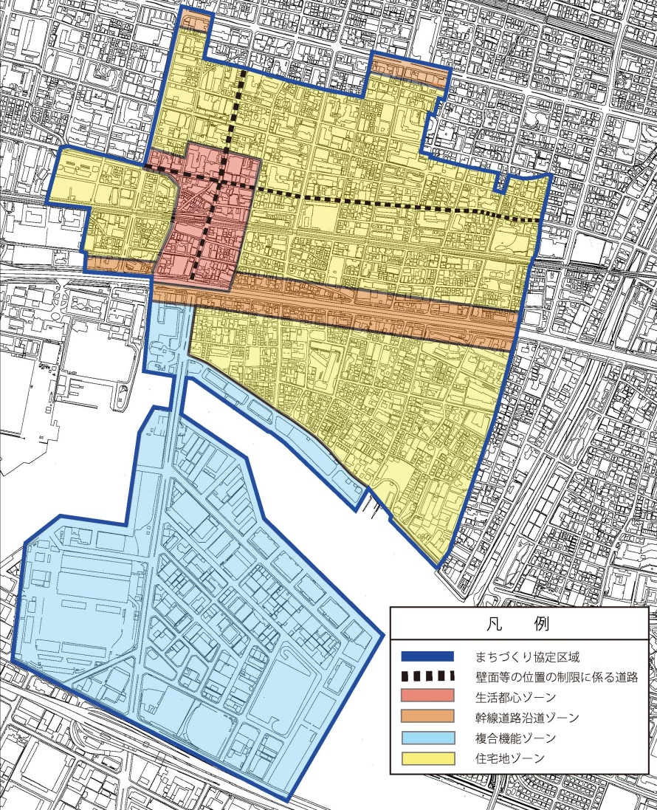
 |  |  |  |  |  |  |  |  |  |  |  |  |  |  |  |  | 青少年の健全な育成に不適当とみなされ
 |  |  |  |  |  |  |  |  |  |  |  |  |  |  |  |  | る業種、カラオケボックス等の用途
 |  |  |  |  |  |  |  |  |  |  |  |  |  |  |  |  |  |  |  |  | □ |  | 無 |  |  | □ |  |  | 有
 |  |  |  |  |  |  |  |  |  |  |  |  |  |  |  |  | 第7条：壁面等の位置の制限
 |  |  |  |  |  |  |  |  |  |  |  |  |  |  |  |  | □ |  | 鳴尾御影線・本庄本山線に面する敷地
 |  |  |  |  |  |  |  |  |  |  |  |  |  |  |  |  |  |  | （申請最低 |  |  |  |  |  |  |  |  |  | ｍ）＞１ｍ

 |  |  |  |  |  |  |  |  |  |  |  |  |  |  |  |  | 第8条：垣・柵等の制限
 |  |  |  |  |  |  |  |  |  |  |  |  |  |  |  |  | 道路に面する塀の設置
 |  |  |  |  |  |  |  |  |  |  |  |  |  |  |  |  |  |  | □ |  | 有（生垣又は透視可能なフェンス）
 |  |  |  |  |  |  |  |  |  |  |  |  |  |  |  |  |  |  | □ |  | 無
 |  |  |  |  |  |  |  |  |  |  |  |  |  |  |  |  | 第9条：荷さばき等駐車用地の制限
 |  |  |  |  |  |  |  |  |  |  |  |  |  |  |  |  | □ |  | 延べ面積1,000㎡以上の事業所等
 |  |  |  |  |  |  |  |  |  |  |  |  |  |  |  |  | □ |  | 延べ面積1,000㎡未満の事業所等
 |  |  |  |  |  |  |  |  |  |  |  |  |  |  |  |  |  |  | ⇒荷さばき： |  |  |  |  |  | □ | 有 |  |  |  | □ | 無

 |  |  |  |  |  |  |  |  |  |  |  |  |  |  |  |  | 第10条：ファミリー形式住戸の奨励
 |  |  |  |  |  |  |  |  |  |  |  |  |  |  |  |  | 全戸数 |  |  |  |  |  |  | 戸（内25㎡以上 |  |  |  |  |  |  |  | 戸）
 |  |  |  |  |  |  |  |  |  |  |  |  |  |  |  |  |  | ⇒ |  | □ |  | 1/4以下（協議会と協議）
セル内での改行は
Alt+Enter
です
 |  |  |  |  |  |  |  |  |  |  |  |  |  |  |  |  |  |  |  |  |  | □ | 管理人の常駐
 |  |  |  |  |  |  |  |  |  |  |  |  |  |  |  |  |  |  |  |  |  | □ | 学生専用マンションの供給
 |  |  |  |  |  |  |  |  |  |  |  |  |  |  |  |  | その他の事項
★記載もれはありませんか？★

印刷は両面印刷でお願いします
印刷後に地図上に行為の場所を赤い○等で明記してください。
受付番号及び年月日 |  |  |  |  |  |  |  |  |  | 第 |  |  |  |  | 号 |  |  |  |  |  |  | 年 |  |  | 月 |  |  | 日
 |  |  |  |  |  |  |  |  |  |  |  |  |  |  |  |  |  |  |  |  |  |  |  |  |  | （裏面につづく）
 |  | 裏面
付近見取図

「挿入」メニューから図を貼り付けてください

配置図等

縮尺を忘れずに記載してください

 | ※注意事項
 |  |  | １ 付近見取図に明示する事項
 |  |  | 方位，道路及び目標となる地形地物
 |  |  | ２ 配置図等に明示する事項
 |  |  |  | ① 縮尺，方位，敷地境界線，敷地内における建築物等の位置
 |  |  |  |  | 届出に係る建築物等と他の建築物等との別並びに敷地の接する道路の位置及び幅員
 |  |  |  | ② 壁面等の位置の制限に係る場合は，①に加えて制限線及び関係断面図
 |  |  | ※ 個人情報保護のため，部屋割り等建築物内部の状況は記載する必要がありません。

